R-32 Split
Рекомендовані роздрібні ціни на спліт-системи компанії DAIKIN 2025 року (*)
Ціни дійсні з 28.07.2025 і діють до додаткового повідомлення в наступні періоди |  |  |  |  |  |  |  |  |  |  |  |  |  |  | 2025
МОДЕЛЬ | НАЗВА |  | Коммент. | ПРОДУКТИВНІСТЬ |  |  | Діапазон температур зовнішнього повітря | Діапазон температур зовнішнього повітря | РОЗМІРИ, мм заввишки х завширшки х завглибшки | ВАГА | Рівень звукового тиску, дБ | Трубка для рідинної лінії | Трубка для газової лінії | Ціна рекомендована роздрібна, грн |  | ЗОВНІШНІЙ ВИГЛЯД ВНУТРІШНЬОГО БЛОКУ
R-32 |  |  |  | охолодження | нагрів | повітря, | охолодження | нагрів | внутрішній блок | внутрішній блок | внутрішній блок |  |  | внутрішн. | комплект
 |  |  |  | кВт | кВт | H/L/SL (м3/год), (м3/хв) | оС | оС | зовнішній блок | зовнішній блок | зовнішній блок |  |  | зовнішн. | грн
FTXZ-N |  | Настінні спліт системи ІНВЕРТОРНОЇ серії URURA-SARARA (охолодження/нагрів) Холодоагент R32
FTXZ 25 N / RXZ 25 N | внутрішній блок | FTXZ25N |  | 0,6-2,5-3,9 | 0,6-3,6-7,5 | 642/450/318 | -10---+43 | -20---+18 | 295 х 798 х 372 | 15 | 38/33/26/19 | 6.4 | 9.52 | 61,109 | 184,404 грн.
 | зовнішній блок | RXZ25N |  |  |  |  |  |  | 693 х 795 х 300 | 50 | 46 | 6.4 | 9.52 | 123,295
FTXZ 35 N / RXZ 35 N | внутрішній блок | FTXZ35N |  | 0,6-3,5-5,3 | 0,6-5,0-9,0 | 726/504/336 | -10---+43 | -20---+18 | 295 х 798 х 372 | 15 | 42/35/27/19 | 6.4 | 9.52 | 62,905 | 203,122 грн.
 | зовнішній блок | RXZ35N |  |  |  |  |  |  | 693 х 795 х 300 | 50 | 48 | 6.4 | 9.52 | 140,217
FTXZ 50 N / RXZ 50 N | внутрішній блок | FTXZ50N |  | 0,6-5,0-5,8 | 0,6-6,3-9,4 | 900/552/396 | -10---+43 | -20---+18 | 295 х 798 х 372 | 15 | 47/38/30/23 | 6.4 | 12.7 | 69,326 | 222,654 грн.
 | зовнішній блок | RXZ50N |  |  |  |  |  |  | 693 х 795 х 300 | 50 | 49 | 6.4 | 12.7 | 153,328
FTXA-C* |  | Настінні спліт системи ІНВЕРТОРНОЇ "С" серії STYLISH (охолодження/нагрів) Холодоагент R32
FTXA 20 CW / RXA20 A | внутрішній блок | FTXA20CW | Білий | 2.0 | 2.5 |  | -10---+46 | -15---+18 | 295 х 798 х 189 | 13 | 19/25/32/39 | 6.4 | 9.52 | 38,877 | 87,200 грн.
 | зовнішній блок | RXA20A8 |  |  |  |  |  |  | 550 х 765 х 285 | 32 | 46 | 6.4 | 9.52 | 48,323
FTXA 20 CS / RXA20 A | внутрішній блок | FTXA20CS | Срібло | 2.0 | 2.5 |  | -10---+46 | -15---+18 | 295 х 798 х 189 | 13 | 19/25/32/39 | 6.4 | 9.52 | 41,449 | 89,772 грн.
 | зовнішній блок | RXA20A8 |  |  |  |  |  |  | 550 х 765 х 285 | 32 | 46 | 6.4 | 9.52 | 48,323
FTXA 20 CB / RXA20 A | внутрішній блок | FTXA20CB | Чорний | 2.0 | 2.5 |  | -10---+46 | -15---+18 | 295 х 798 х 189 | 13 | 19/25/32/39 | 6.4 | 9.52 | 42,838 | 91,161 грн.
 | зовнішній блок | RXA20A8 |  |  |  |  |  |  | 550 х 765 х 285 | 32 | 46 | 6.4 | 9.52 | 48,323
FTXA 25 CW / RXA 25 A | внутрішній блок | FTXA25CW | Білий | 2.5 | 2.8 |  | -10---+46 | -15---+18 | 295 х 798 х 189 | 13 | 19/25/33/40 | 6.4 | 9.52 | 40,769 | 91,544 грн.
 | зовнішній блок | RXA25A8 |  |  |  |  |  |  | 550 х 765 х 285 | 32 | 46 | 6.4 | 9.52 | 50,775
FTXA 25 CS / RXA 25 A | внутрішній блок | FTXA25CS | Срібло | 2.5 | 2.8 |  | -10---+46 | -15---+18 | 295 х 798 х 189 | 13 | 19/25/33/40 | 6.4 | 9.52 | 43,453 | 94,228 грн.
 | зовнішній блок | RXA25A8 |  |  |  |  |  |  | 550 х 765 х 285 | 32 | 46 | 6.4 | 9.52 | 50,775
FTXA 25 CB / RXA 25 A | внутрішній блок | FTXA25CB | Чорний | 2.5 | 2.8 |  | -10---+46 | -15---+18 | 295 х 798 х 189 | 13 | 19/25/33/40 | 6.4 | 9.52 | 44,882 | 95,657 грн.
 | зовнішній блок | RXA25A8 |  |  |  |  |  |  | 550 х 765 х 285 | 32 | 46 | 6.4 | 9.52 | 50,775
FTXA 35 CW / RXA 35 A | внутрішній блок | FTXA35CW | Білий | 3.4 | 4.0 |  | -10---+46 | -15---+18 | 295 х 798 х 189 | 13 | 19/25/33/41 | 6.4 | 9.52 | 49,051 | 111,039 грн.
 | зовнішній блок | RXA35A8 |  |  |  |  |  |  | 550 х 765 х 285 | 32 | 49 | 6.4 | 9.52 | 61,988
FTXA 35 CS / RXA 35 A | внутрішній блок | FTXA35CS | Срібло | 3.4 | 4.0 |  | -10---+46 | -15---+18 | 295 х 798 х 189 | 13 | 19/25/33/41 | 6.4 | 9.52 | 52,453 | 114,441 грн.
 | зовнішній блок | RXA35A8 |  |  |  |  |  |  | 550 х 765 х 285 | 32 | 49 | 6.4 | 9.52 | 61,988
FTXA 35 CT / RXA 35 A | внутрішній блок | FTXA35CB | Чорний | 3.4 | 4.0 |  | -10---+46 | -15---+18 | 295 х 798 х 189 | 13 | 19/25/33/41 | 6.4 | 9.52 | 53,835 | 115,823 грн.
 | зовнішній блок | RXA35A8 |  |  |  |  |  |  | 550 х 765 х 285 | 32 | 49 | 6.4 | 9.52 | 61,988
FTXA 42 CW / RXA 42 B | внутрішній блок | FTXA42CW | Білий | 4.2 | 5.4 |  | -10---+46 | -15---+18 | 295 х 798 х 189 | 13 | 21/29/37/45 | 6.4 | 12.7 | 51,159 | 133,869 грн.
 | зовнішній блок | RXA42B8 |  |  |  |  |  |  | 735 х 825 х 300 | 47 | 48 | 6.4 | 12.7 | 82,710
FTXA 42 CS / RXA 42 B | внутрішній блок | FTXA42CS | Срібло | 4.2 | 5.4 |  | -10---+46 | -15---+18 | 295 х 798 х 189 | 13 | 21/29/37/45 | 6.4 | 12.7 | 59,928 | 142,638 грн.
 | зовнішній блок | RXA42B8 |  |  |  |  |  |  | 735 х 825 х 300 | 47 | 48 | 6.4 | 12.7 | 82,710
FTXA 42 CB / RXA 42 B | внутрішній блок | FTXA42CB | Чорний | 4.2 | 5.4 |  | -10---+46 | -15---+18 | 295 х 798 х 189 | 13 | 21/29/37/45 | 6.4 | 12.7 | 61,717 | 144,427 грн.
 | зовнішній блок | RXA42B8 |  |  |  |  |  |  | 735 х 825 х 300 | 47 | 48 | 6.4 | 12.7 | 82,710
FTXA 50 CW / RXA 50 B | внутрішній блок | FTXA50CW | Білий | 5.0 | 5.8 |  | -10---+46 | -15---+18 | 295 х 798 х 189 | 13 | 24/31/39/46 | 6.4 | 12.7 | 80,277 | 172,458 грн.
 | зовнішній блок | RXA50B8 |  |  |  |  |  |  | 735 х 825 х 300 | 47 | 48 | 6.4 | 12.7 | 92,181
FTXA 50 CS / RXA 50 B | внутрішній блок | FTXA50CS | Срібло | 5.0 | 5.8 |  | -10---+46 | -15---+18 | 295 х 798 х 189 | 13 | 24/31/39/46 | 6.4 | 12.7 | 95,603 | 187,784 грн.
 | зовнішній блок | RXA50B8 |  |  |  |  |  |  | 735 х 825 х 300 | 47 | 48 | 6.4 | 12.7 | 92,181
FTXA 50 CB / RXA 50 B | внутрішній блок | FTXA50CB | Чорний | 5.0 | 5.8 |  | -10---+46 | -15---+18 | 295 х 798 х 189 | 13 | 24/31/39/46 | 6.4 | 12.7 | 96,672 | 188,853 грн.
 | зовнішній блок | RXA50B8 |  |  |  |  |  |  | 735 х 825 х 300 | 47 | 48 | 6.4 | 12.7 | 92,181
FTXJ-AW/S/B9 |  | Настінні спліт системи ІНВЕРТОРНОЇ серії EMURA (охолодження/нагрів) Холодоагент R32
FTXJ 20 AW / RXJ 20 A | внутрішній блок | FTXJ20AW9 | Білий | 2.0 | 2.5 |  | -10---+50 | -20---+18 | 305 x900 x212 | 12 | 19/25/32/39 | 6.4 | 9.52 | 45,179 | 95,787 грн. | 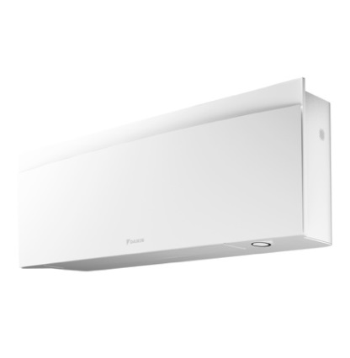
 | зовнішній блок | RXJ20A9 |  |  |  |  |  |  | 552 x840 x350 | 33 | 46 | 6.4 | 9.52 | 50,608
FTXJ 20 AS / RXJ 20 A | внутрішній блок | FTXJ20AS9 | Срібло | 2.0 | 2.5 |  | -10---+50 | -20---+18 | 305 x900 x212 | 12 | 19/25/32/39 | 6.4 | 9.52 | 48,029 | 98,637 грн.
 | зовнішній блок | RXJ20A9 |  |  |  |  |  |  | 552 x840 x350 | 33 | 46 | 6.4 | 9.52 | 50,608
FTXJ 20 AB / RXJ 20 A | внутрішній блок | FTXJ20AB9 | Чорний | 2.0 | 2.5 |  | -10---+50 | -20---+18 | 305 x900 x212 | 12 | 19/25/32/39 | 6.4 | 9.52 | 49,717 | 100,325 грн.
 | зовнішній блок | RXJ20A9 |  |  |  |  |  |  | 552 x840 x350 | 33 | 46 | 6.4 | 9.52 | 50,608
FTXJ 25 AW / RXJ 25 A | внутрішній блок | FTXJ25AW9 | Білий | 2.5 | 2.8 |  | -10---+50 | -20---+18 | 305 x900 x212 | 12 | 19/25/33/40 | 6.4 | 9.52 | 47,359 | 100,697 грн.
 | зовнішній блок | RXJ25A9 |  |  |  |  |  |  | 552 x840 x350 | 33 | 46 | 6.4 | 9.52 | 53,338
FTXJ 25 AS / RXJ 25 A | внутрішній блок | FTXJ25AS9 | Срібло | 2.5 | 2.8 |  | -10---+50 | -20---+18 | 305 x900 x212 | 12 | 19/25/33/40 | 6.4 | 9.52 | 50,424 | 103,762 грн.
 | зовнішній блок | RXJ25A9 |  |  |  |  |  |  | 552 x840 x350 | 33 | 46 | 6.4 | 9.52 | 53,338
FTXJ 25 AB / RXJ 25 A | внутрішній блок | FTXJ25AB9 | Чорний | 2.5 | 2.8 |  | -10---+50 | -20---+18 | 305 x900 x212 | 12 | 19/25/33/40 | 6.4 | 9.52 | 52,194 | 105,532 грн.
 | зовнішній блок | RXJ25A9 |  |  |  |  |  |  | 552 x840 x350 | 33 | 46 | 6.4 | 9.52 | 53,338
FTXJ 35 AW / RXJ 35 A | внутрішній блок | FTXJ35AW9 | Білий | 3.4 | 4.0 |  | -10---+50 | -20---+18 | 305 x900 x212 | 12 | 19/25/33/40 | 6.4 | 9.52 | 56,889 | 122,116 грн.
 | зовнішній блок | RXJ35A9 |  |  |  |  |  |  | 552 x840 x350 | 33 | 49 | 6.4 | 9.52 | 65,227
FTXJ 35 AS / RXJ 35 A | внутрішній блок | FTXJ35AS9 | Срібло | 3.4 | 4.0 |  | -10---+50 | -20---+18 | 305 x900 x212 | 12 | 19/25/33/40 | 6.4 | 9.52 | 60,831 | 126,058 грн.
 | зовнішній блок | RXJ35A9 |  |  |  |  |  |  | 552 x840 x350 | 33 | 49 | 6.4 | 9.52 | 65,227
FTXJ 35 AB / RXJ 35 A | внутрішній блок | FTXJ35AB9 | Чорний | 3.4 | 4.0 |  | -10---+50 | -20---+18 | 305 x900 x212 | 12 | 19/25/33/40 | 6.4 | 9.52 | 62,378 | 127,605 грн.
 | зовнішній блок | RXJ35A9 |  |  |  |  |  |  | 552 x840 x350 | 33 | 49 | 6.4 | 9.52 | 65,227
FTXJ 42 AW / RXJ 42 A | внутрішній блок | FTXJ42AW9 | Білий | 4.2 | 5.4 |  | -10---+50 | -20---+18 | 305 x900 x212 | 12 | 21/29/37/45 | 6.4 | 12.7 | 59,313 | 146,055 грн.
 | зовнішній блок | RXJ42A9 |  |  |  |  |  |  | 734 x954 x408 | 49 | 48 | 6.4 | 12.7 | 86,742
FTXJ 42 AS / RXJ 42 A | внутрішній блок | FTXJ42AS9 | Срібло | 4.2 | 5.4 |  | -10---+50 | -20---+18 | 305 x900 x212 | 12 | 21/29/37/45 | 6.4 | 12.7 | 69,691 | 156,433 грн.
 | зовнішній блок | RXJ42A9 |  |  |  |  |  |  | 734 x954 x408 | 49 | 48 | 6.4 | 12.7 | 86,742
FTXJ 42 AB / RXJ 42 A | внутрішній блок | FTXJ42AB9 | Чорний | 4.2 | 5.4 |  | -10---+50 | -20---+18 | 305 x900 x212 | 12 | 21/29/37/45 | 6.4 | 12.7 | 71,332 | 158,074 грн.
 | зовнішній блок | RXJ42A9 |  |  |  |  |  |  | 734 x954 x408 | 49 | 48 | 6.4 | 12.7 | 86,742
FTXJ 50 AW / RXJ 50 A | внутрішній блок | FTXJ50AW9 | Білий | 5.0 | 5.8 |  | -10---+50 | -20---+18 | 305 x900 x212 | 12 | 24/33/42/46 | 6.4 | 12.7 | 93,320 | 190,068 грн.
...
 |  |  |  |  |  |  |  |  |  |  | 48 | 6.4 | 9.52 | 26,810
 |  |  |  |  |  |  |  |  |  |  |  |  |  | 20,989 | 53,000 грн.
 |  |  |  |  |  |  |  |  |  |  |  |  |  | 32,011
 |  |  |  |  |  |  |  |  |  |  | 20/27/34/43 | 6.4 | 12.7 | 26,810 | 80,199 грн.
 |  |  |  |  |  |  |  |  |  |  | 47 | 6.4 | 12.7 | 53,389
 |  |  |  |  |  |  |  |  |  |  | 33/36/41/45 | 6.4 | 12.7 | 28,280 | 82,820 грн.
 |  |  |  |  |  |  |  |  |  |  | 49 | 6.4 | 12.7 | 54,540
 |  |  |  |  |  |  |  |  |  |  | 34/37/42/46 | 6.4 | 12.7 | 33,743 | 99,169 грн.
 |  |  |  |  |  |  |  |  |  |  | 52 | 6.4 | 12.7 | 65,426
...
 |  |  |  |  |  |  |  |  |  |  |  |  |  | 58,217 | 112,041 грн. | 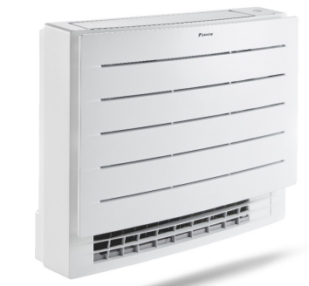
 |  |  |  |  |  |  |  |  |  |  |  |  |  | 53,824
 |  |  |  |  |  |  |  |  |  |  |  |  |  | 65,544 | 131,481 грн.
 |  |  |  |  |  |  |  |  |  |  |  |  |  | 65,937
 |  |  |  |  |  |  |  |  |  |  |  |  |  | 71,164 | 153,428 грн.
 |  |  |  |  |  |  |  |  |  |  |  |  |  | 82,264

 |  |  |  |  |  |  |  |  |  |  |  |  |  | 5,330 | 5,330 грн.
 |  |  |  |  |  |  |  |  |  |  |  |  |  | 4,477 | 4,477 грн.
 |  |  |  |  |  |  |  |  |  |  |  |  |  | 9,913 | 9,913 грн.
 |  |  |  |  |  |  |  |  |  |  |  |  |  | 5,330 | 5,330 грн.
...

R-32 mini SKY
...
35/32/29 | 6.4 | 9.52 | 62,238 | 139,260 грн.
60 | 6.4 | 9.52 | 65,937
 |  |  | 11,085
35/32/29 | 6.4 | 12.7 | 67,350 | 160,699 грн.
60 | 6.4 | 12.7 | 82,264
 |  |  | 11,085
30/28/25 | 6.4 | 12.7 | 68,303 | 192,092 грн.
56 | 6.4 | 12.7 | 112,704
 |  |  | 11,085
...
31/28,5/25 | 6.4 | 9.52 | 42,224 | 133,674 грн. | 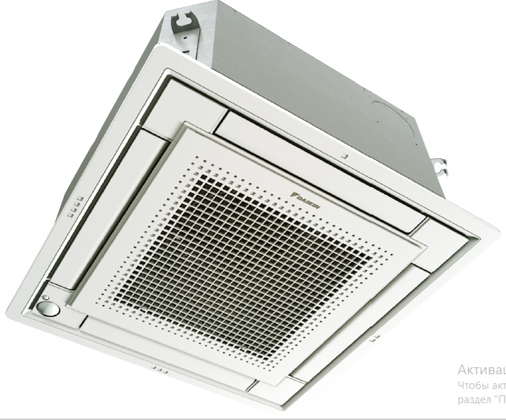
57 | 6.4 | 9.52 | 53,824
 |  |  | 26,541
 |  |  | 11,085
34/30,5/25 | 6.4 | 9.52 | 45,261 | 148,824 грн.
60 | 6.4 | 9.52 | 65,937
 |  |  | 26,541
 |  |  | 11,085
39/34/27 | 6.4 | 12.7 | 47,605 | 167,495 грн.
60 | 6.4 | 12.7 | 82,264
 |  |  | 26,541
...
36/34/31 | 6.4 | 9.52 | 67,082 | 144,104 грн.
60 | 6.4 | 9.52 | 65,937
 |  |  | 11,085
37/35/32 | 6.4 | 12.7 | 67,350 | 160,699 грн.
60 | 6.4 | 12.7 | 82,264
 |  |  | 11,085
37/35/33 | 6.4 | 12.7 | 68,303 | 192,092 грн.
56 | 6.4 | 12.7 | 112,704
 |  |  | 11,085
...
33/31/28 | 6.4 | 9.52 | 50,945 | 115,854 грн. | 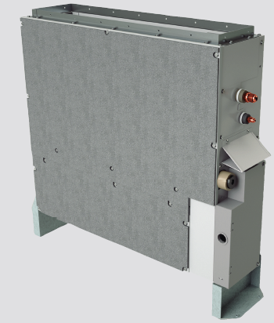
57 | 6.4 | 9.52 | 53,824
 |  |  | 11,085
33/31/28 | 6.4 | 9.52 | 62,747 | 139,769 грн.
60 | 6.4 | 9.52 | 65,937
 |  |  | 11,085
36/33/30 | 6.4 | 12.7 | 73,294 | 166,643 грн.
60 | 6.4 | 12.7 | 82,264
 |  |  | 11,085
36/33/30 | 6.4 | 12.7 | 81,003 | 204,792 грн.
56 | 6.4 | 12.7 | 112,704
...

